画面レイアウト
画面レイアウト

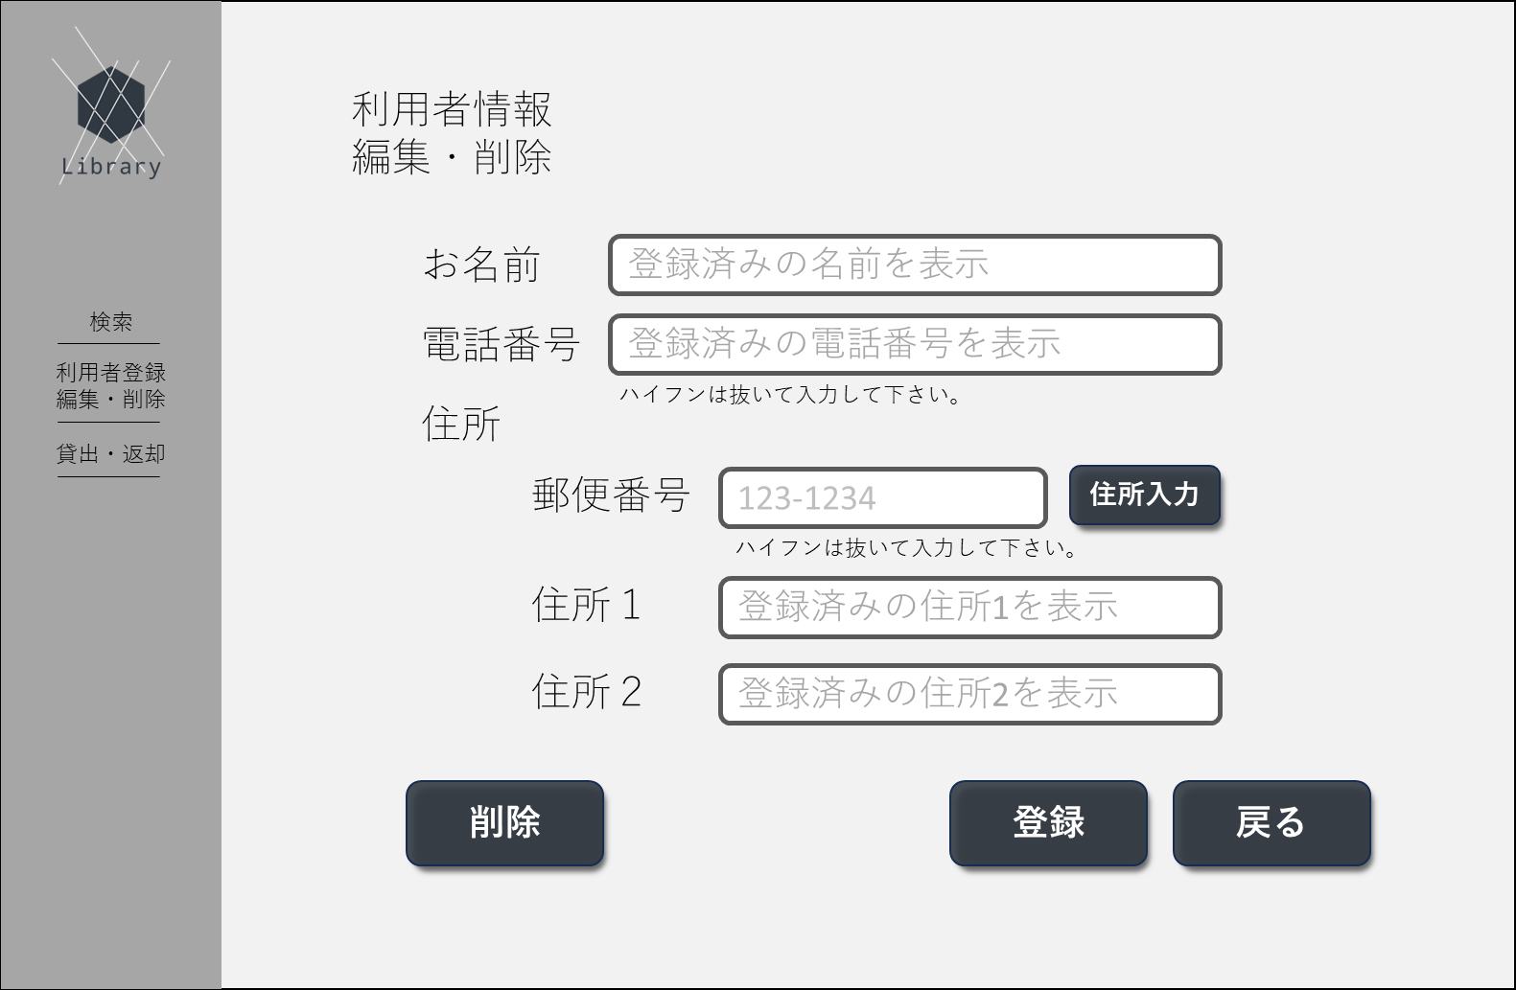
①
➁
③
④
⑤
⑥
⑨
⑩
⑦
⑧
⑪
⑬
⑭
⑮
⑯
⑰
⑱
⑫
⑲
⑳
㉑
㉒
 | 1.初期画面
 |  | 画面項目一覧
 |  | No | 項目名 | 項目説明 | 必須 | 入力種別 | 入力桁数 | 入力形式
 |  | 1 | ロゴ | ページのロゴを表示 | - | ボタン | - | -
 |  | 2 | 別ページ名 | 「検索」と表示 | - | ボタン | - | -
 |  | 3 | 別ページ名 | 「利用者登録・編集・削除」と表示 | - | ボタン | - | -
 |  | 4 | 別ページ名 | 「貸出・返却」と表示 | - | ボタン | - | -
 |  | 5 | ページタイトル | 「利用者登録」と表示 | - | 表示のみ | - | -
 |  | 6 | 入力情報タイトル1 | 「お名前」と表示 | - | 表示のみ | - | -
 |  | 7 | 入力情報1 | お名前の入力欄。ログイン時には登録情報を表示する | - | テキスト | 64文字以内 | エスケープシーケンス以外の文字
 |  | 8 | 入力情報タイトル2 | 「電話番号」と表示 | - | 表示のみ | - | -
 |  | 9 | 入力情報2 | 電話番号の入力欄。ログイン時には登録情報を表示する | - | テキスト | 9～10文字 | 半角数字のみ
 |  | 10 | 入力補足事項 | 「ハイフンは抜いて入力してください。」と表示 | - | 表示のみ | - | -
 |  | 11 | 入力情報タイトル3 | 「住所」と表示 | - | 表示のみ | - | -
 |  | 12 | 入力情報タイトル4 | 「郵便番号」と表示 | - | 表示のみ | - | -
 |  | 13 | 入力情報4 | 郵便番号の入力欄 | - | テキスト | 7文字 | 半角数字のみ
 |  | 14 | 住所入力ボタン | 入力された郵便番号に応じて住所1を入力するボタン | - | ボタン | - | -
 |  | 15 | 入力補足事項 | 「ハイフンは抜いて入力してください。」と表示 | - | 表示のみ | - | -
 |  | 16 | 入力情報タイトル5 | 「住所1」と表示 | - | 表示のみ | - | -
 |  | 17 | 入力情報5 | 住所1の入力欄。ログイン時には登録情報を表示する | - | 表示のみ | - | 郵便番号から自動入力
 |  | 18 | 入力情報タイトル6 | 「住所2」と表示 | - | 表示のみ | - | -
 |  | 19 | 入力情報6 | 住所2の入力欄。ログイン時には登録情報を表示する | ⑰が入力されている場合○ | テキスト | 64文字以内 | エスケープシーケンス以外の文字
 |  | 20 | 登録ボタン | 登録処理を実行するボタン。非活性状態で配置 | - | ボタン | - | -
 |  | 21 | 戻るボタン | 利用者情報ターミナル画面へ遷移するボタン | - | ボタン | - | -
 |  | 22 | 削除ボタン | 登録情報の削除を実行するボタン | - | ボタン | - | -

登録内容確認画面

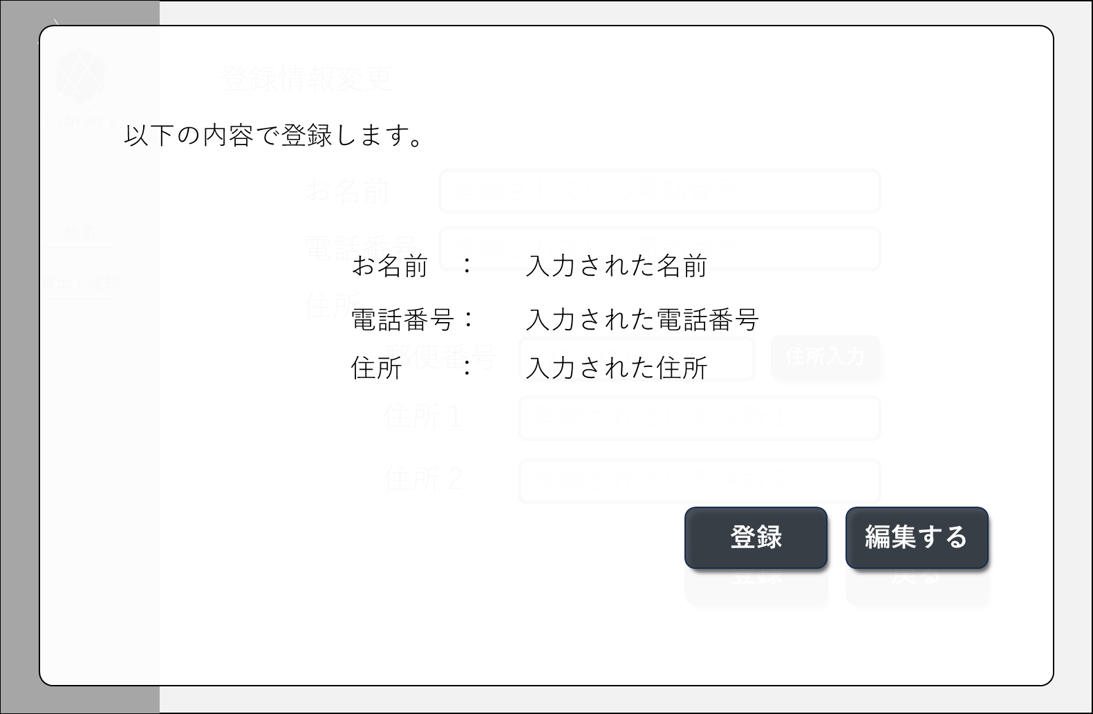
①
➁
③
④
⑤
⑥

 |  | No | 項目名 | 項目説明 | 必須 | 入力種別 | 入力桁数 | 入力形式
 |  | 1 | 表示タイトル | 「以下の内容で登録します。」と表示 | - | - | - | -
 |  | 2 | お名前表示欄 | お名前：[入力されたお名前]を表示 | - | - | - | -
 |  | 3 | 電話番号表示欄 | 電話番号：[入力された電話番号]を表示 | - | - | - | -
 |  | 4 | 住所表示欄 | 住所：[入力された住所]を表示 | - | - | - | -
 |  | 5 | 登録ボタン | 登録処理を実行するボタン | - | ボタン | - | -
 |  | 6 | 編集ボタン | 表示を閉じるボタン | - | ボタン | - | -

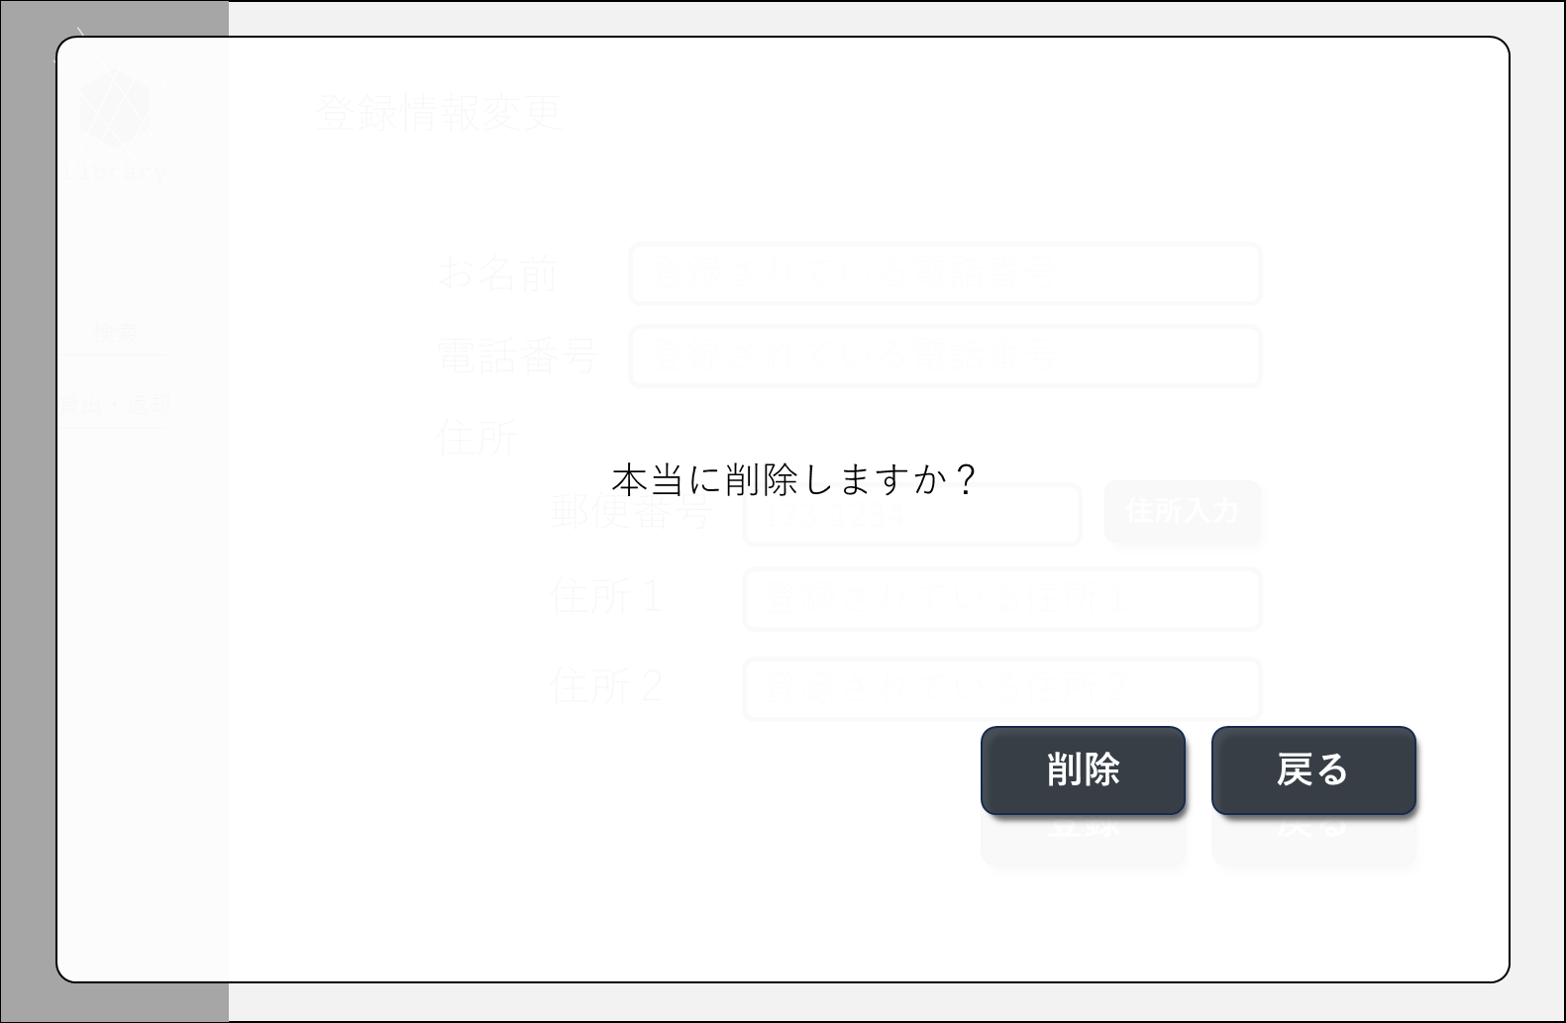
①
➁
③
 | 削除確認画面
 |  | No | 項目名 | 項目説明 | 必須 | 入力種別 | 入力桁数 | 入力形式
 |  | 1 | 確認文 | 「以下の内容で登録します。」と表示 | - | - | - | -
 |  | 2 | お名前表示欄 | お名前：[入力されたお名前]を表示 | - | - | - | -
 |  | 3 | 電話番号表示欄 | 電話番号：[入力された電話番号]を表示 | - | - | - | -

初期画面（入力エラー表示）
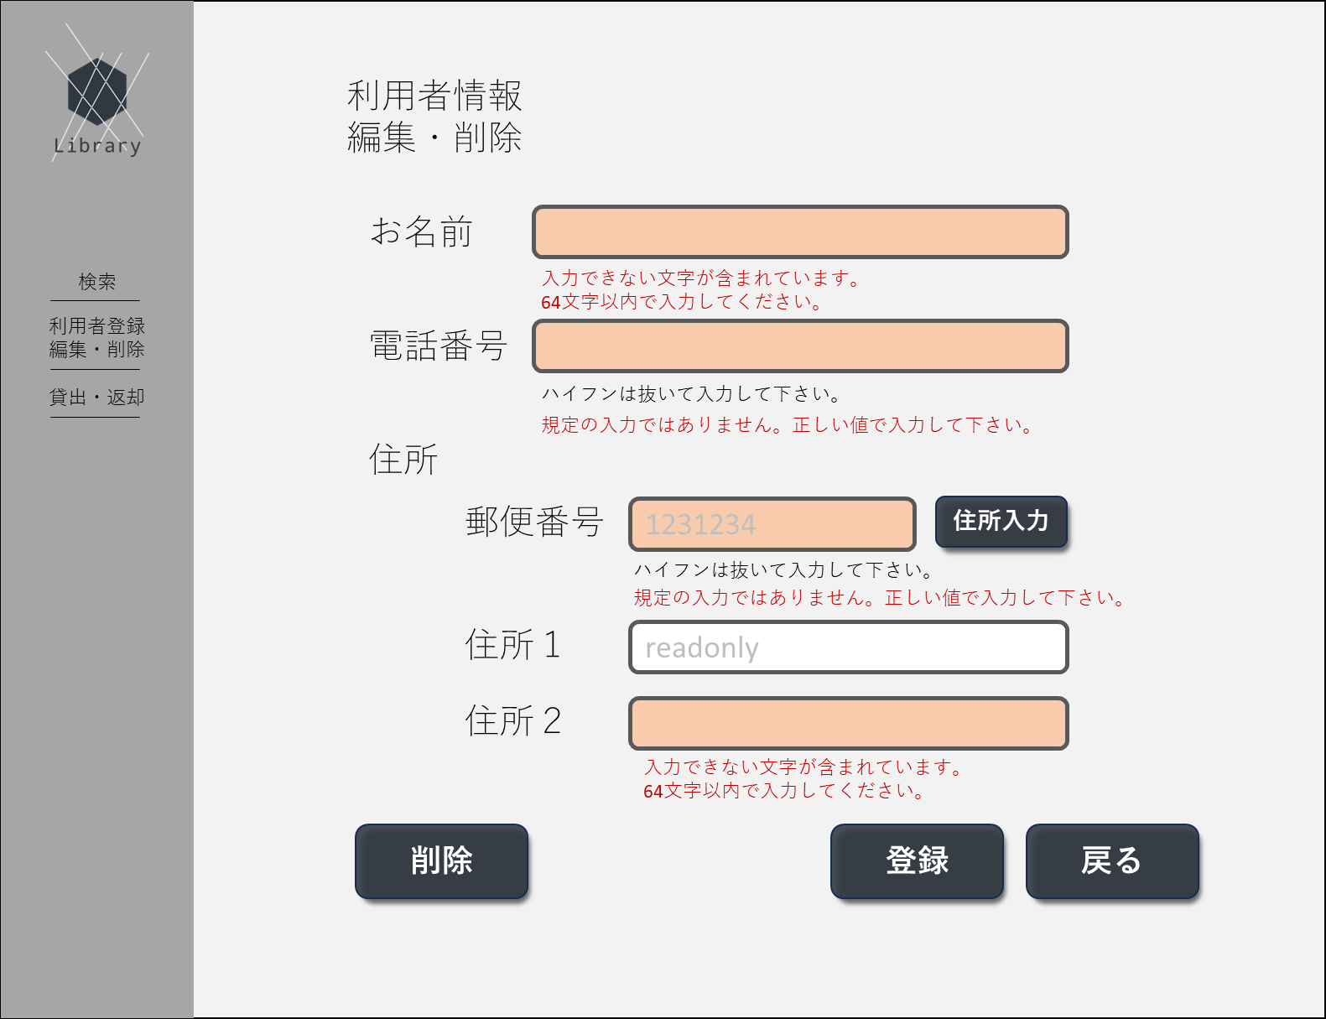
㉓
㉔
㉕
㉖
 |  | 画面項目一覧
 |  | No | 項目名 | 項目説明 | 必須 | 入力種別 | 入力桁数 | 入力形式
 |  | ～22 | 重複部分は省略 | - | - | - | - | -
 |  | 23 | 名前エラー文 | ⑦の入力値のエラーに応じてエラー文を表示 | - | 表示のみ | - | -
 |  | 24 | 電話番号エラー文 | ⑨の入力値のエラー内容に応じてエラー文を表示 | - | 表示のみ | - | -
 |  | 25 | 郵便番号エラー文 | ⑬の入力値のエラー内容に応じてエラー文を表示 | - | 表示のみ | - | -
 |  | 26 | 住所2エラー文 | ⑲の入力値のエラー内容に応じてエラー文を表示 | - | 表示のみ | - | -

編集・削除完了画面

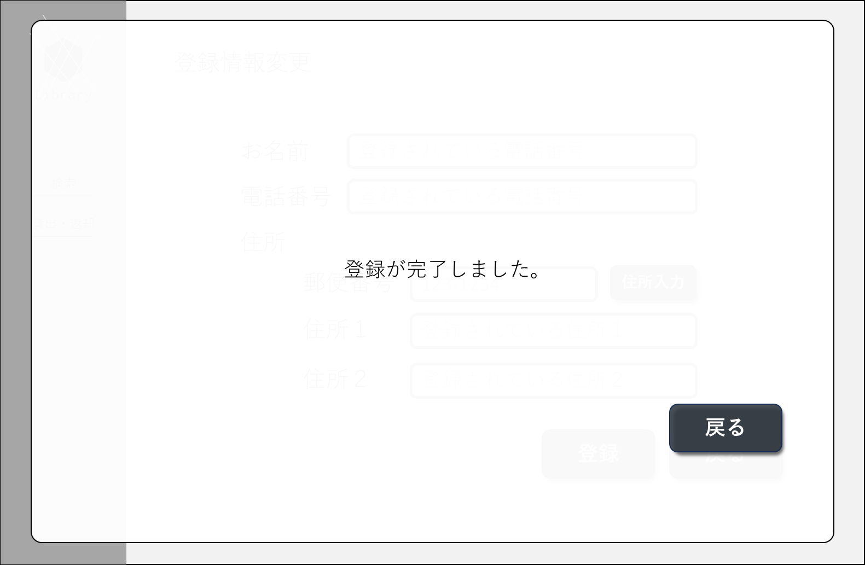
①
➁
 |  | No | 項目名 | 項目説明 | 必須 | 入力種別 | 入力桁数 | 入力形式
 |  | 1 | 画面タイトル | 「編集（もしくは削除）が完了しました。図書カード番号は以下です。」と表示。 | - | 表示のみ | - | -
 |  | 2 | 確認ボタン | 利用者情報ターミナルへ遷移 | - | ボタン | - | -

エラー画面
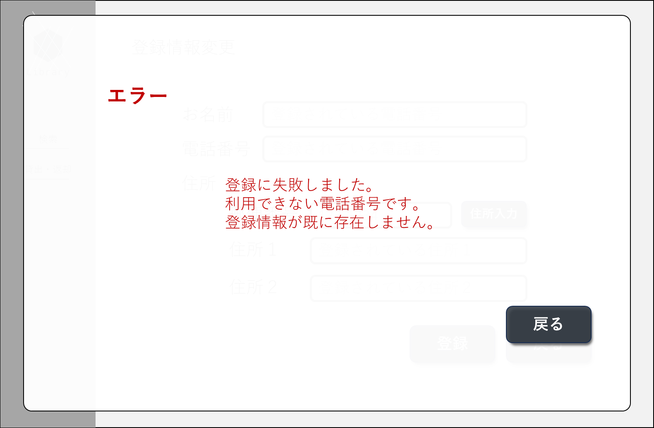
①
➁
③
 |  | No | 項目名 | 項目説明 | 必須 | 入力種別 | 入力桁数 | 入力形式
 |  | 1 | 表示タイトル | - | - | 表示のみ | - | -
 |  | 2 | エラー内容 | 「登録に失敗しました。[エラー内容に応じたエラー文]」と表示。 | - | 表示のみ | - | -
 |  | 3 | 戻るボタン | 表示を閉じるボタン | - | ボタン | - | -

画面遷移図
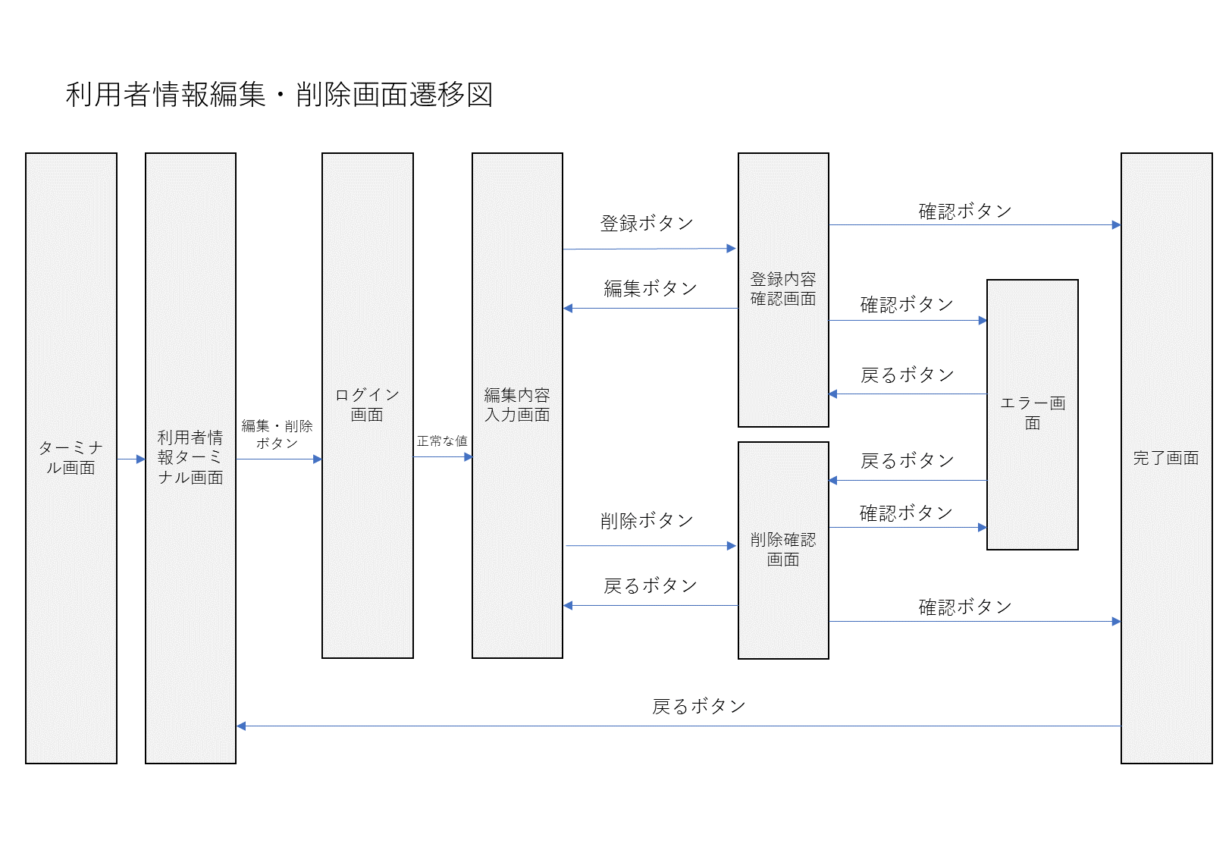
画面遷移図

